1-4(参)グラフ総数(R5）
１．４ 世帯数及び人口
(1)総数

千代田区の人口と世帯
 | S54 | S55 | S56 | S57 | S58 | S59 | S60 | S61 | S62 | S63 | S64 | H2 | H3 | H4 | H5 | H6 | H7 | H8 | H9 | H10 | H11 | H12 | H13 | H14 | H15 | H16 | H17 | H18 | H19 | H20 | H21 | H22 | H23 | H24 | H25 | H26 | H27 | H28 | H29 | H30 | H31 | R2 | R3 | R4 | R5
人口 | 63,288 | 61,788 | 60,500 | 59,361 | 59,006 | 57,936 | 57,299 | 55,988 | 54,164 | 51,784 | 49,738 | 48,031 | 46,602 | 44,956 | 43,551 | 41,900 | 41,118 | 40,470 | 40,411 | 39,910 | 39,567 | 39,297 | 39,340 | 39,684 | 39,784 | 41,676 | 41,676 | 43,933 | 44,954 | 45,461 | 46,060 | 47,138 | 47,887 | 48,538 | 52,284 | 54,160 | 56,873 | 58,576 | 59,788 | 61,269 | 63,635 | 65,942 | 67,216 | 67,049 | 67,911
世帯数 | 25,821 | 25,373 | 25,080 | 24,774 | 24,951 | 24,426 | 24,556 | 24,085 | 23,392 | 22,561 | 21,711 | 20,948 | 20,453 | 19,950 | 19,457 | 18,793 | 18,474 | 18,300 | 18,437 | 18,412 | 18,611 | 18,654 | 18,897 | 19,426 | 19,703 | 21,107 | 22,186 | 23,209 | 24,254 | 24,786 | 25,270 | 25,914 | 26,482 | 27,007 | 29,393 | 30,429 | 31,847 | 32,871 | 33,596 | 34,344 | 35,830 | 37,152 | 37,787 | 37,773 | 38,548
人口／世帯数 | 2.45 | 2.44 | 2.41 | 2.40 | 2.36 | 2.37 | 2.33 | 2.32 | 2.32 | 2.30 | 2.29 | 2.29 | 2.28 | 2.25 | 2.24 | 2.23 | 2.23 | 2.21 | 2.19 | 2.17 | 2.13 | 2.11 | 2.08 | 2.04 | 2.02 | 1.97 | 1.88 | 1.89 | 1.85 | 1.83 | 1.82 | 1.82 | 1.81 | 1.80 | 1.78 | 1.78 | 1.79 | 1.78 | 1.78 | 1.78 | 1.78 | 1.77 | 1.78 | 1.78 | 1.76

千代田区の人口と世帯

 |  |  |  |  |  |  |  |  |  |  |  |  |  |  |  |  |  |  |  | （注）平成25年より数値に外国人住民を含む

1-4(参)グラフ麹町(R5)
１．４ 世帯数及び人口
(2)地域別

麹町出張所管内
 | S54 | S55 | S56 | S57 | S58 | S59 | S60 | S61 | S62 | S63 | S64 | H2 | H3 | H4 | H5 | H6 | H7 | H8 | H9 | H10 | H11 | H12 | H13 | H14 | H15 | H16 | H17 | H18 | H19 | H20 | H21 | H22 | H23 | H24 | H25 | H26 | H27 | H28 | H29 | H30 | H31 | R2 | R3 | R4 | R5
人口 | 16,150 | 16,367 | 16,355 | 16,289 | 16,510 | 16,486 | 16,724 | 16,572 | 16,158 | 15,606 | 15,159 | 14,766 | 14,513 | 14,187 | 13,676 | 13,078 | 12,894 | 13,043 | 13,165 | 12,851 | 12,830 | 12,920 | 13,245 | 13,631 | 13,819 | 14,305 | 14,546 | 14,898 | 15,183 | 15,398 | 15,635 | 15,588 | 15,817 | 16,041 | 17,463 | 17,609 | 18,405 | 18,901 | 19,260 | 19,689 | 20,312 | 21,034 | 21,428 | 21,335 | 21,347
世帯数 | 6,514 | 6,675 | 6,781 | 6,818 | 7,092 | 6,943 | 7,253 | 7,209 | 7,012 | 6,814 | 6,630 | 6,442 | 6,363 | 6,232 | 6,029 | 5,808 | 5,690 | 5,767 | 5,896 | 5,846 | 5,928 | 6,060 | 6,252 | 6,499 | 6,645 | 6,941 | 7,066 | 7,224 | 7,398 | 7,494 | 7,641 | 7,603 | 7,714 | 7,844 | 8,614 | 8,704 | 9,134 | 9,323 | 9,500 | 9,629 | 9,930 | 10,239 | 10,350 | 10,319 | 10,277

麹町出張所管内

1-4(参)グラフ富士見(R5)
１．４ 世帯数及び人口
(2)地域別

富士見出張所管内
 | S54 | S55 | S56 | S57 | S58 | S59 | S60 | S61 | S62 | S63 | S64 | H2 | H3 | H4 | H5 | H6 | H7 | H8 | H9 | H10 | H11 | H12 | H13 | H14 | H15 | H16 | H17 | H18 | H19 | H20 | H21 | H22 | H23 | H24 | H25 | H26 | H27 | H28 | H29 | H30 | H31 | R2 | R3 | R4 | R5
人口 | 11,090 | 10,635 | 10,475 | 10,265 | 10,363 | 10,209 | 10,316 | 10,182 | 10,027 | 9,666 | 9,216 | 8,976 | 8,798 | 8,601 | 8,285 | 7,929 | 7,913 | 7,867 | 8,141 | 8,252 | 8,177 | 8,186 | 8,229 | 8,233 | 8,190 | 8,929 | 9,005 | 8,869 | 8,838 | 8,781 | 8,784 | 9,732 | 9,952 | 10,049 | 10,434 | 10,797 | 12,011 | 12,341 | 12,482 | 12,743 | 12,826 | 13,062 | 13,181 | 13,143 | 13,107
世帯数 | 5,112 | 4,943 | 4,877 | 4,772 | 4,924 | 4,824 | 4,909 | 4,896 | 4,874 | 4,715 | 4,505 | 4,363 | 4,278 | 4,258 | 4,081 | 3,906 | 3,880 | 3,900 | 4,050 | 4,048 | 4,101 | 4,140 | 4,186 | 4,263 | 4,269 | 4,816 | 4,924 | 4,897 | 4,923 | 4,945 | 4,944 | 5,427 | 5,556 | 5,596 | 5,708 | 5,855 | 6,383 | 6,571 | 6,672 | 6,790 | 6,845 | 6,954 | 6,961 | 6,906 | 6,908

富士見出張所管内（総合窓口課含む）

1-4(参)グラフ神保町(R5)
１．４ 世帯数及び人口
(2)地域別

神保町出張所管内
 | S54 | S55 | S56 | S57 | S58 | S59 | S60 | S61 | S62 | S63 | S64 | H2 | H3 | H4 | H5 | H6 | H7 | H8 | H9 | H10 | H11 | H12 | H13 | H14 | H15 | H16 | H17 | H18 | H19 | H20 | H21 | H22 | H23 | H24 | H25 | H26 | H27 | H28 | H29 | H30 | H31 | R2 | R3 | R4 | R5
人口 | 10,302 | 10,051 | 9,824 | 9,653 | 9,486 | 9,140 | 8,767 | 8,307 | 7,937 | 7,544 | 7,145 | 6,856 | 6,573 | 6,209 | 6,040 | 5,785 | 5,605 | 5,429 | 5,325 | 5,214 | 5,183 | 5,067 | 4,994 | 5,039 | 4,939 | 5,328 | 5,377 | 5,536 | 5,459 | 5,392 | 5,463 | 5,650 | 5,684 | 5,757 | 6,147 | 6,234 | 6,271 | 6,419 | 6,624 | 6,724 | 6,939 | 7,139 | 7,150 | 7,141 | 7,118
世帯数 | 4,126 | 4,046 | 4,023 | 3,973 | 3,907 | 3,769 | 3,688 | 3,498 | 3,352 | 3,243 | 3,075 | 2,969 | 2,860 | 2,743 | 2,778 | 2,666 | 2,608 | 2,525 | 2,469 | 2,467 | 2,547 | 2,445 | 2,467 | 2,572 | 2,539 | 2,754 | 2,830 | 3,000 | 3,015 | 3,013 | 3,085 | 3,208 | 3,244 | 3,331 | 3,604 | 3,694 | 3,744 | 3,860 | 3,992 | 4,095 | 4,257 | 4,364 | 4,379 | 4,377 | 4,372

神保町出張所管内
神保町出張所管内

1-4(参)グラフ神田公園(R5)
１．４ 世帯数及び人口
(2)地域別

神田公園出張所管内
 | S54 | S55 | S56 | S57 | S58 | S59 | S60 | S61 | S62 | S63 | S64 | H2 | H3 | H4 | H5 | H6 | H7 | H8 | H9 | H10 | H11 | H12 | H13 | H14 | H15 | H16 | H17 | H18 | H19 | H20 | H21 | H22 | H23 | H24 | H25 | H26 | H27 | H28 | H29 | H30 | H31 | R2 | R3 | R4 | R5
人口 | 7,048 | 6,764 | 6,519 | 6,403 | 6,199 | 6,162 | 5,917 | 5,807 | 5,509 | 5,177 | 4,965 | 4,692 | 4,531 | 4,327 | 4,180 | 4,020 | 3,886 | 3,750 | 3,680 | 3,647 | 3,564 | 3,496 | 3,345 | 3,323 | 3,365 | 3,465 | 3,614 | 3,767 | 3,884 | 4,087 | 4,107 | 4,053 | 4,035 | 4,169 | 4,573 | 4,723 | 4,856 | 5,067 | 5,134 | 5,232 | 5,508 | 5,656 | 5,815 | 5,856 | 6,203
世帯数 | 2,594 | 2,552 | 2,486 | 2,451 | 2,366 | 2,373 | 2,292 | 2,238 | 2,134 | 2,020 | 1,979 | 1,869 | 1,819 | 1,756 | 1,706 | 1,664 | 1,646 | 1,583 | 1,588 | 1,610 | 1,584 | 1,588 | 1,532 | 1,571 | 1,611 | 1,728 | 1,895 | 2,080 | 2,218 | 2,440 | 2,459 | 2,454 | 2,467 | 2,566 | 2,864 | 2,977 | 3,066 | 3,245 | 3,268 | 3,381 | 3,579 | 3,691 | 3,806 | 3,851 | 4,105

神田公園出張所管内

1-4(参)グラフ万世橋(R5)
１．４ 世帯数及び人口
(2)地域別

万世橋出張所管内
 | S54 | S55 | S56 | S57 | S58 | S59 | S60 | S61 | S62 | S63 | S64 | H2 | H3 | H4 | H5 | H6 | H7 | H8 | H9 | H10 | H11 | H12 | H13 | H14 | H15 | H16 | H17 | H18 | H19 | H20 | H21 | H22 | H23 | H24 | H25 | H26 | H27 | H28 | H29 | H30 | H31 | R2 | R3 | R4 | R5
人口 | 8,456 | 8,074 | 7,715 | 7,472 | 7,320 | 7,199 | 7,010 | 6,822 | 6,612 | 6,257 | 5,969 | 5,742 | 5,413 | 5,204 | 5,062 | 4,938 | 4,866 | 4,684 | 4,530 | 4,347 | 4,264 | 4,246 | 4,084 | 4,012 | 4,026 | 4,033 | 4,483 | 4,560 | 4,674 | 4,474 | 4,769 | 4,633 | 4,741 | 4,783 | 5,015 | 5,586 | 5,633 | 5,807 | 5,899 | 6,110 | 6,161 | 6,552 | 6,711 | 6,578 | 6,741
世帯数 | 3,336 | 3,184 | 3,033 | 2,979 | 2,938 | 2,931 | 2,890 | 2,838 | 2,775 | 2,649 | 2,515 | 2,413 | 2,277 | 2,225 | 2,181 | 2,143 | 2,115 | 2,077 | 1,998 | 1,915 | 1,914 | 1,941 | 1,905 | 1,906 | 1,954 | 1,991 | 2,314 | 2,441 | 2,573 | 2,636 | 2,663 | 2,590 | 2,684 | 2,735 | 2,934 | 3,213 | 3,270 | 3,405 | 3,505 | 3,599 | 3,658 | 3,952 | 4,035 | 3,962 | 4,100

万世橋出張所管内

1-4(参)グラフ和泉橋(R5)
１．４ 世帯数及び人口
(2)地域別

和泉橋出張所管内
 | S54 | S55 | S56 | S57 | S58 | S59 | S60 | S61 | S62 | S63 | S64 | H2 | H3 | H4 | H5 | H6 | H7 | H8 | H9 | H10 | H11 | H12 | H13 | H14 | H15 | H16 | H17 | H18 | H19 | H20 | H21 | H22 | H23 | H24 | H25 | H26 | H27 | H28 | H29 | H30 | H31 | R2 | R3 | R4 | R5
人口 | 10,242 | 9,897 | 9,612 | 9,279 | 9,128 | 8,740 | 8,547 | 8,298 | 7,921 | 7,534 | 7,284 | 6,999 | 6,774 | 6,475 | 6,308 | 6,150 | 5,954 | 5,697 | 5,570 | 5,599 | 5,599 | 5,382 | 5,443 | 5,446 | 5,445 | 5,616 | 5,493 | 6,303 | 6,916 | 7,035 | 7,302 | 7,482 | 7,658 | 7,739 | 8,652 | 9,211 | 9,697 | 10,041 | 10,389 | 10,771 | 11,889 | 12,499 | 12,931 | 12,996 | 13,395
世帯数 | 4,139 | 3,973 | 3,880 | 3,781 | 3,724 | 3,586 | 3,524 | 3,406 | 3,245 | 3,120 | 3,007 | 2,892 | 2,856 | 2,736 | 2,682 | 2,606 | 2,535 | 2,448 | 2,436 | 2,526 | 2,526 | 2,480 | 2,555 | 2,615 | 2,685 | 2,877 | 3,157 | 3,567 | 4,127 | 4,258 | 4,478 | 4,632 | 4,817 | 4,935 | 5,669 | 5,986 | 6,250 | 6,467 | 6,659 | 6,850 | 7,561 | 7,952 | 8,256 | 8,358 | 8,786

和泉橋出張所管内

1-5(R5)
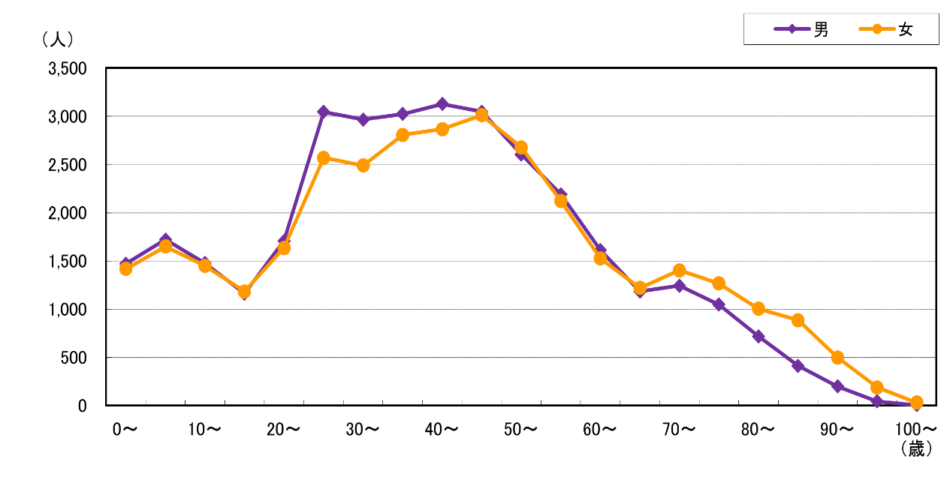
１．５ 年齢（５歳区分）別人口

 |  |  |  |  |  |  |  |  |  |  |  | (各年１月１日現在）

 | 年次・区分 |  | 平成31年 |  | 令和2年 |  | 3 |  | 4 |  | 5
 | 区 分 |  |  | 構成比 |  | 構成比 |  | 構成比 |  | 構成比 |  | 構成比
 | 総 数
 |  |  | 63,635 | 100.0 | 65,942 | 100.0 | 67,216 | 100.0 | 67,049 | 100.0 | 67,911 | 100.0

 | 年少人口 | ０～４歳 | 3,211 | 5.0 | 3,231 | 4.9 | 3,256 | 4.8 | 3,042 | 4.5 | 2,888 | 4.3
 |  | ５～９歳 | 2,809 | 4.4 | 3,043 | 4.6 | 3,201 | 4.8 | 3,318 | 4.9 | 3,371 | 5.0
 |  | 10～14歳 | 2,377 | 3.7 | 2,608 | 4.0 | 2,799 | 4.2 | 2,847 | 4.2 | 2,928 | 4.3
 |  | 小 計 | 8,397 | 13.2 | 8,882 | 13.5 | 9,256 | 13.8 | 9,207 | 13.7 | 9,187 | 13.5

 | 生産年齢人口 | 15～19歳 | 2,100 | 3.3 | 2,133 | 3.2 | 2,138 | 3.2 | 2,199 | 3.3 | 2,344 | 3.5
 |  | 20～24歳 | 3,214 | 5.1 | 3,286 | 5.0 | 3,295 | 4.9 | 3,233 | 4.8 | 3,344 | 4.9
 |  | 25～29歳 | 5,040 | 7.9 | 5,421 | 8.2 | 5,454 | 8.1 | 5,241 | 7.8 | 5,617 | 8.3
 |  | 30～34歳 | 5,743 | 9.0 | 5,751 | 8.7 | 5,738 | 8.5 | 5,607 | 8.4 | 5,457 | 8.0
 |  | 35～39歳 | 5,797 | 9.1 | 6,038 | 9.2 | 6,129 | 9.1 | 5,931 | 8.8 | 5,833 | 8.6
 |  | 40～44歳 | 6,054 | 9.5 | 6,087 | 9.2 | 6,144 | 9.1 | 6,031 | 9.0 | 5,995 | 8.8
 |  | 45～49歳 | 5,523 | 8.7 | 5,803 | 8.8 | 5,999 | 8.9 | 6,078 | 9.1 | 6,060 | 8.9
 |  | 50～54歳 | 4,563 | 7.2 | 4,822 | 7.3 | 4,928 | 7.3 | 5,232 | 7.8 | 5,282 | 7.8
 |  | 55～59歳 | 3,614 | 5.7 | 3,885 | 5.9 | 4,100 | 6.1 | 4,078 | 6.1 | 4,311 | 6.3
 |  | 60～64歳 | 2,603 | 4.1 | 2,721 | 4.1 | 2,813 | 4.2 | 2,943 | 4.4 | 3,137 | 4.6
 |  | 小 計 | 44,251 | 69.5 | 45,947 | 69.7 | 46,738 | 69.5 | 46,573 | 69.5 | 47,380 | 69.8

 | 老年人口 | 65～69歳 | 2,675 | 4.2 | 2,448 | 3.7 | 2,421 | 3.6 | 2,381 | 3.6 | 2,402 | 3.5
 |  | 70～74歳 | 2,631 | 4.1 | 2,808 | 4.3 | 2,861 | 4.3 | 2,831 | 4.2 | 2,646 | 3.9
 |  | 75～79歳 | 2,059 | 3.2 | 2,151 | 3.3 | 2,165 | 3.2 | 2,191 | 3.3 | 2,315 | 3.4
 |  | 80歳以上 | 3,622 | 5.7 | 3,706 | 5.6 | 3,775 | 5.6 | 3,866 | 5.8 | 3,981 | 5.9
 |  | 小 計 | 10,987 | 17.3 | 11,113 | 16.9 | 11,222 | 16.7 | 11,269 | 16.8 | 11,344 | 16.7

資料：住民基本台帳統計資料（平成25年より数値に外国人住民を含む)

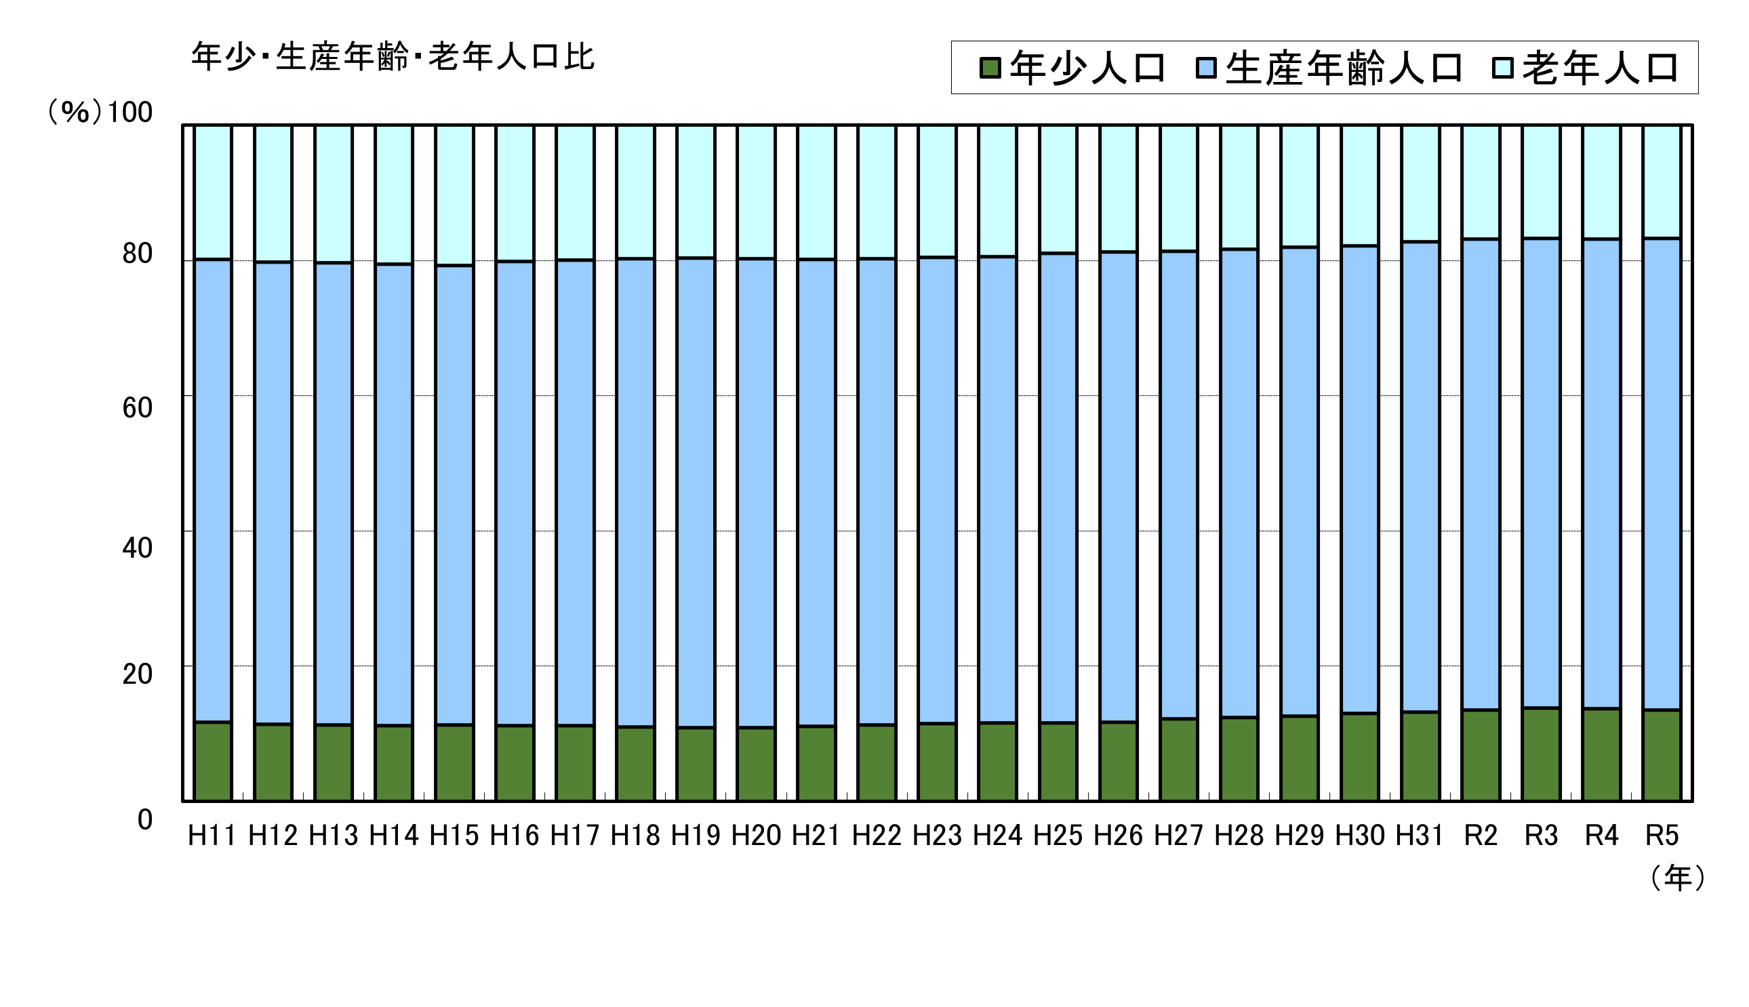

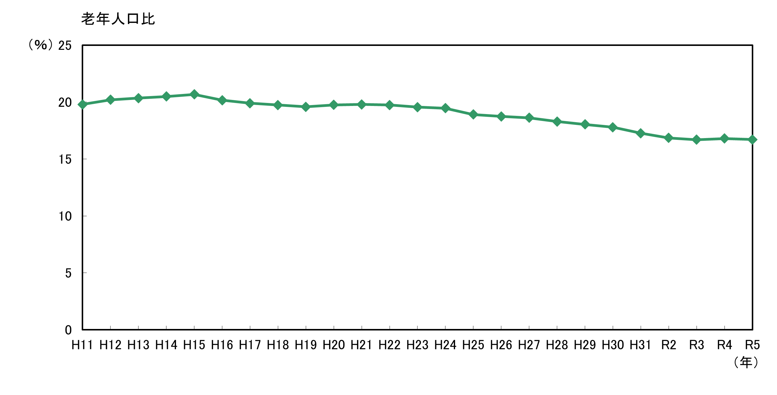

 |  | ＜参考＞年齢別人口構成（令和５年１月１日現在）

1-9(R5)
１．９ 国勢調査人口の推移
 | (1) 夜間人口

 | S22 | 25 | 30 | 35 | 40 | 45 | 50 | 55 | 60 | H2 | 7 | 12 | 17 | 22 | 27 | R2
人口 | 89,681 | 110,348 | 122,745 | 116,944 | 93,047 | 74,185 | 61,656 | 54,801 | 50,493 | 39,472 | 34,780 | 36,035 | 41,778 | 47,115 | 58,406 | 66,680

 | 資料：国勢調査結果

 | （2） 昼間人口

 | S22 | 30 | 35 | 40 | 45 | 50 | 55 | 60 | H2 | 7 | 12 | 17 | 22 | 27 | R2
人口 | 279,965 | 494,673 | 645,377 | 771,818 | 854,975 | 934,427 | 936,542 | 1,009,291 | 1,036,609 | 949,900 | 855,172 | 853,382 | 819,247 | 853,068 | 903,780
不詳補完値 |  |  |  |  |  |  |  |  |  |  |  |  |  | 1,096,555 | 1,169,399

 | 人口 | 不詳補完値
S22 | 279,965
30 | 494,673
35 | 645,377
40 | 771,818
45 | 854,975
50 | 934,427
55 | 936,542
60 | 1,009,291
H2 | 1,036,609
7 | 949,900
12 | 855,172
17 | 853,382
22 | 819,247
27 | 853,068 | 1096555
R2 | 903,780 | 1169399

 | 資料：国勢調査結果
 |  |  |  | （注）不詳補完値は、調査票未記入等により「不詳」と分類された値を按分等により補完した数値。
 |  |  |  | 令和２年調査から公表されており、平成27年調査の数値は比較のため遡及集計したもの。

1-13(R5)
１．13 外国人住民数

 |  |  | (令和５年３月末現在）

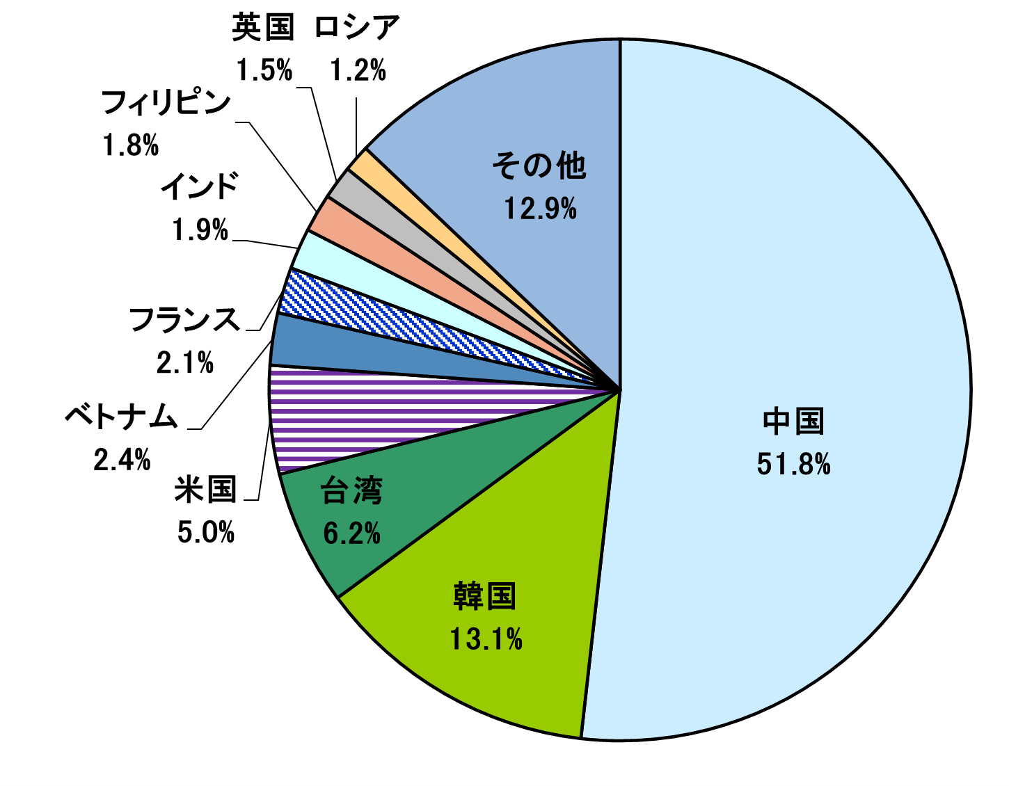
 | 国 名 | 人 数 | 率 （％）

 | 中国 | 1,785 | 51.8
 | 韓国 | 452 | 13.1
 | 台湾 | 215 | 6.2
 | 米国 | 172 | 5.0
 | ベトナム | 83 | 2.4
 | フランス | 73 | 2.1
 | インド | 65 | 1.9
 | フィリピン | 61 | 1.8
 | 英国 | 53 | 1.5
 | ロシア | 43 | 1.2
 | その他 | 445 | 12.9

 | 合計 | 3,447 | 100.0

資料：外国人人口統計資料

